Figure D1-1
Figure D1-1 : Évolution du nombre et de la part des contractuels dans les trois versants de la fonction publique par rapport à l’emploi public depuis 2011
 | FPE | FPE, hors enseignants | FPT | FPH | Part des contractuels parmi l'ensemble des agents publics | y compris bénéficiaires de contrats aidés(*)
2011 | 488563 | 422078 | 520044 | 264487 | 21.7 | 25.3
2012 | 489468 | 422445 | 527546 | 266582 | 21.9 | 25.2
2013 | 507179 | 439707 | 533698 | 266437 | 22.1 | 26.0
2014 | 502881 | 430257 | 530953 | 268266 | 22 | 26.4
2015 | 495100 | 426359 | 516217 | 269608 | 21.7 | 26.4
2016 | 512435 | 446387 | 513593 | 277623 | 21.873948167 | 26.5
2017 | 531645 | 461147 | 534813 | 290686 | 22.541119476 | 26.4

Source : Siasp, Insee. Traitement DGAFP - Dessi.
Champ : Emplois principaux, situés en métropole et DOM (hors Mayotte). Agents ayant occupé au moins un emploi actif non annexe dans l’année.
Lecture : 22,5 % des agents de la fonction publique présents au cours de l’année 2017 sont contractuels (hors contrats aidés). En 2017, 531 600 contractuels occupent leur poste principal dans la FPE.
(*) En % de l’emploi public.(c’est-à-dire hors bénéficiaires de contrats aidés).

Figure D1-2
Figure D1-2 : Part des contractuels selon le type d’employeur dans la FPE (en %)
 | EPA | Ministère
Ministères sociaux | 84.854428224 | 12.12808161
Agriculture, Agroalimentaire et Forêt | 79.977405635 | 18.640198798
Culture et Communication | 78.233151184 | 15.281142953
Intérieur et Outre-mer | 68.930855924 | 6.6145120029
Défense | 64.125794023 | 3.4123558135
Ministères économiques et financiers | 61.005759236 | 5.4348042106
Éducation nationale, Enseignement supérieur et Recherche | 57.154375172 | 10.001937904
Services du Premier ministre | 46.179401993 | 27.800490597
Justice | 40.37886341 | 14.918252479
Écologie, Développement durable, Énergie et Logement | 35.843249897 | 7.3744807987
Affaires étrangères et Développement international | 24.867724868 | 21.418789373

Source : Siasp, Insee. Traitement DGAFP - Dessi.
Champ : Emplois principaux, situés en métropole et DOM (hors Mayotte). Agents ayant occupé au moins un emploi actif non annexe dans l’année, hors bénéficiaires de contrats aidés

Figure D1-4
Figure D1-4 : Pyramide des âges des contractuels par statut dans l’ensemble de la fonction publique en 2017.

 | Fonctionnaires |  | Fonctionnaires |  | Militaires |  | Militaires |  | Contractuels |  | Contractuels
0 | 14 |  | 14 | 0 | 14 |  | 14 | 5 | 14 | 1 | 14
0 | 15 |  | 15 | 0 | 15 |  | 15 | 1 | 15 |  | 15
0 | 16 | 2 | 16 | 22 | 16 | 105 | 16 | 72 | 16 | 161 | 16
3 | 17 | 2 | 17 | 68 | 17 | 337 | 17 | 727 | 17 | 899 | 17
20 | 18 | 27 | 18 | 405 | 18 | 2048 | 18 | 6956 | 18 | 6023 | 18
113 | 19 | 192 | 19 | 1167 | 19 | 5749 | 19 | 15668 | 19 | 10882 | 19
423 | 20 | 822 | 20 | 1706 | 20 | 8795 | 20 | 19701 | 20 | 12649 | 20
1280 | 21 | 1603 | 21 | 2030 | 21 | 10644 | 21 | 24327 | 21 | 14014 | 21
4740 | 22 | 3066 | 22 | 2134 | 22 | 11079 | 22 | 28460 | 22 | 15524 | 22
9380 | 23 | 4997 | 23 | 2066 | 23 | 11417 | 23 | 31113 | 23 | 16785 | 23
14044 | 24 | 6999 | 24 | 2095 | 24 | 11107 | 24 | 33163 | 24 | 17899 | 24
19924 | 25 | 9487 | 25 | 2225 | 25 | 11302 | 25 | 34703 | 25 | 18698 | 25
25708 | 26 | 11496 | 26 | 2115 | 26 | 10808 | 26 | 33782 | 26 | 18839 | 26
30409 | 27 | 13381 | 27 | 1937 | 27 | 10159 | 27 | 32130 | 27 | 18264 | 27
35642 | 28 | 15630 | 28 | 2044 | 28 | 9602 | 28 | 30328 | 28 | 16946 | 28
39987 | 29 | 17521 | 29 | 1960 | 29 | 9349 | 29 | 28422 | 29 | 15678 | 29
42890 | 30 | 19228 | 30 | 2003 | 30 | 8634 | 30 | 26190 | 30 | 14111 | 30
46677 | 31 | 20707 | 31 | 2010 | 31 | 8064 | 31 | 24996 | 31 | 13053 | 31
49504 | 32 | 22423 | 32 | 2005 | 32 | 7827 | 32 | 23634 | 32 | 12085 | 32
51313 | 33 | 23396 | 33 | 2000 | 33 | 7641 | 33 | 22205 | 33 | 10855 | 33
53197 | 34 | 25156 | 34 | 2170 | 34 | 7433 | 34 | 21011 | 34 | 10282 | 34
58984 | 35 | 28641 | 35 | 2164 | 35 | 7946 | 35 | 21567 | 35 | 10049 | 35
62716 | 36 | 31072 | 36 | 2199 | 36 | 7786 | 36 | 20747 | 36 | 9675 | 36
66510 | 37 | 32901 | 37 | 2221 | 37 | 7787 | 37 | 20527 | 37 | 9393 | 37
66172 | 38 | 33781 | 38 | 1907 | 38 | 6973 | 38 | 19553 | 38 | 8773 | 38
66846 | 39 | 35995 | 39 | 1691 | 39 | 7851 | 39 | 18582 | 39 | 8496 | 39
69030 | 40 | 38788 | 40 | 1561 | 40 | 7470 | 40 | 18348 | 40 | 8279 | 40
68716 | 41 | 39388 | 41 | 1272 | 41 | 6411 | 41 | 17739 | 41 | 8008 | 41
71100 | 42 | 42529 | 42 | 1045 | 42 | 6134 | 42 | 18115 | 42 | 8136 | 42
76300 | 43 | 46541 | 43 | 932 | 43 | 5991 | 43 | 19043 | 43 | 8431 | 43
82032 | 44 | 49760 | 44 | 845 | 44 | 5801 | 44 | 19690 | 44 | 8501 | 44
85223 | 45 | 50191 | 45 | 744 | 45 | 5815 | 45 | 19689 | 45 | 8417 | 45
86060 | 46 | 50092 | 46 | 632 | 46 | 5600 | 46 | 18896 | 46 | 8242 | 46
84107 | 47 | 48746 | 47 | 563 | 47 | 5379 | 47 | 18116 | 47 | 7854 | 47
83098 | 48 | 47341 | 48 | 484 | 48 | 5057 | 48 | 17204 | 48 | 7550 | 48
81507 | 49 | 46333 | 49 | 452 | 49 | 4828 | 49 | 16428 | 49 | 7246 | 49
80821 | 50 | 45906 | 50 | 460 | 50 | 4469 | 50 | 15854 | 50 | 7099 | 50
82498 | 51 | 46689 | 51 | 412 | 51 | 4293 | 51 | 15375 | 51 | 6908 | 51
82462 | 52 | 46914 | 52 | 379 | 52 | 3755 | 52 | 14717 | 52 | 6706 | 52
83990 | 53 | 47372 | 53 | 295 | 53 | 3570 | 53 | 14295 | 53 | 6720 | 53
83363 | 54 | 47245 | 54 | 288 | 54 | 3165 | 54 | 13498 | 54 | 6494 | 54
80676 | 55 | 45841 | 55 | 229 | 55 | 2653 | 55 | 12284 | 55 | 6178 | 55
81510 | 56 | 46660 | 56 | 181 | 56 | 2294 | 56 | 12055 | 56 | 6184 | 56
79179 | 57 | 45553 | 57 | 151 | 57 | 1867 | 57 | 11444 | 57 | 6159 | 57
74217 | 58 | 43804 | 58 | 109 | 58 | 1303 | 58 | 11157 | 58 | 5928 | 58
67616 | 59 | 41598 | 59 | 57 | 59 | 614 | 59 | 10217 | 59 | 5790 | 59
62334 | 60 | 38499 | 60 | 49 | 60 | 137 | 60 | 9362 | 60 | 5326 | 60
49169 | 61 | 27592 | 61 | 38 | 61 | 92 | 61 | 8093 | 61 | 4626 | 61
40443 | 62 | 22276 | 62 | 38 | 62 | 75 | 62 | 6902 | 62 | 4251 | 62
20885 | 63 | 13611 | 63 | 20 | 63 | 16 | 63 | 4274 | 63 | 3418 | 63
...

Source : Siasp, Insee. Traitement DGAFP - Dessi.
Champ : Emplois principaux, situés en métropole et DOM (hors Mayotte). Agents ayant occupé au moins un emploi actif non annexe dans l’année, hors bénéficiaires de contrats aidés.

Figure D1-5
Figure D1-5 : Nombre de nouveaux contrats, de fins de contrats et effectifs en équivalent temps plein par durée en 2016
 | Nouveaux contrats | Fins de contrats | Contrats d'un an ou moins | Contrats supérieurs à un an
Contrat d'un an ou moins | 385834 | 345789
Contrat supérieur à un an | 152712 | 181850
Volume de travail (EQTP) |  |  | 189127.3 | 587609.3

Source : Siasp, Insee. Traitement DGAFP - Dessi.
Champ : Emplois principaux, situés en métropole et DOM (hors Mayotte), hors COM et étranger. Agents ayant occupé au moins un emploi actif non annexe dans l’année, hors bénéficiaires de contrats aidés.

Figure D1-6
Figure D1-6 : Caractéristiques des agents contractuels actifs dans l’année selon le type de contrat en 2016
 | Contrats d'un an ou moins | Contrats supérieurs à un an | Fonctionnaires
Femmes | 63.0 | 66.7 | 64.3
Moins de 25 ans | 31.0 | 9.6 | 1.2
25 à 29 ans | 19.6 | 17.7 | 5.7
30 à 39 ans | 21.3 | 25.6 | 21.9
40 à 49 ans | 14.8 | 22.8 | 31.9
50 à 59 ans | 9.6 | 18.2 | 31.7
60 ans et plus | 3.7 | 6.2 | 7.6
A | 17.7 | 24.5 | 35.8
B | 15.2 | 23.0 | 18.1
C | 56.8 | 48.8 | 46.0
Indéterminée | 10.3 | 3.6 | 0.1
FPE | 36.7 | 43.1 | 40.3
FPT | 43.6 | 36.0 | 38.1
FPH | 19.7 | 21.0 | 21.6
Temps partiel | 37.6 | 40.6 | 16.2

Source : Siasp, Insee. Traitement DGAFP - Dessi.
Champ : Emplois principaux, situés en métropole et DOM (hors Mayotte), hors COM et étranger. Agents ayant occupé au moins un emploi actif non annexe dans l’année, hors bénéficiaires de contrats aidés.

Figure D1-7
Figure D1-7 : Part des contractuels par zone d’emploi en 2017 (en %)

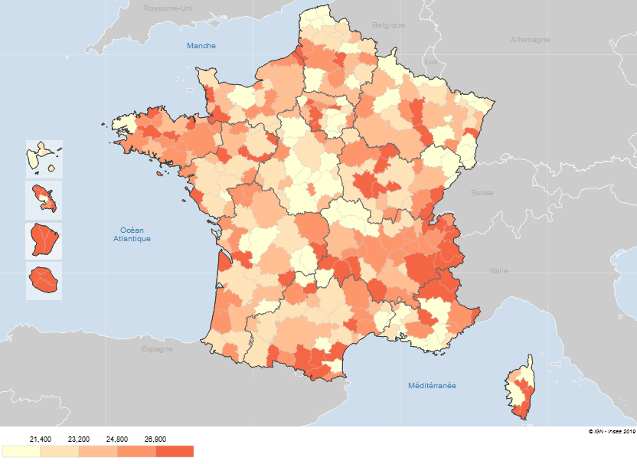
Zones d'emploi | Part des contractuels dans la fonction publique (en %)
0050 | 24.0
0051 | 22.2
0052 | 22.9
0053 | 26.8
0054 | 22.6
0055 | 28.0
0056 | 23.8
0057 | 21.4
0059 | 21.2
0060 | 25.0
0061 | 23.9
0101 | 20.3
0102 | 16.0
0103 | 23.2
0106 | 21.8
0201 | 18.5
0202 | 26.8
0203 | 35.1
0204 | 31.1
0205 | 30.6
0206 | 36.0
0301 | 28.9
0302 | 33.8
0303 | 39.8
0401 | 47.6
0402 | 30.6
0403 | 39.7
0404 | 34.1
1101 | 25.7
1102 | 28.1
1103 | 21.6
1104 | 20.7
1105 | 18.8
1106 | 22.9
1107 | 21.2
1108 | 26.5
1109 | 24.2
1110 | 21.3
1111 | 27.0
1112 | 24.1
1113 | 26.1
1114 | 27.2
1115 | 22.9
1116 | 28.4
1117 | 20.4
1118 | 23.2
1119 | 24.4
2101 | 21.0
2102 | 23.2
2103 | 20.4
2104 | 26.7
2105 | 23.5
2106 | 23.9
2107 | 22.9
2201 | 24.5
2202 | 23.5
2203 | 25.4
2204 | 21.9
2205 | 24.0
2206 | 21.0
2207 | 20.9
2208 | 24.9
2209 | 25.6
2210 | 25.4
2211 | 27.0
2301 | 25.7
2302 | 23.5
2303 | 21.8
2304 | 24.8
2305 | 25.5
2306 | 23.4
2307 | 23.7
2401 | 18.6
2402 | 23.4
2403 | 20.3
2404 | 19.2
2405 | 19.5
2406 | 23.7
2407 | 23.1
2408 | 25.7
2409 | 21.0
2410 | 24.2
2411 | 24.0
2412 | 22.2
2413 | 19.9
2414 | 19.2
2415 | 26.1
2416 | 20.9
2417 | 23.8
2418 | 22.5
2419 | 25.8
2501 | 24.6
2502 | 21.3
2503 | 26.2
2504 | 21.5
2505 | 23.2
2506 | 27.9
2507 | 22.6
2508 | 27.8
2509 | 24.7
2510 | 23.8
2511 | 26.0
2512 | 21.9
2513 | 25.3
2601 | 28.0
2602 | 30.3
2603 | 22.0
2604 | 29.8
2605 | 34.2
2606 | 21.8
2607 | 27.9
2608 | 22.2
2609 | 23.1
2610 | 23.5
2611 | 22.7
2612 | 25.0
2613 | 22.2
2614 | 23.2
3110 | 20.9
3111 | 21.7
3112 | 20.2
3113 | 17.9
3114 | 21.9
3115 | 23.3
3116 | 20.7
3117 | 21.7
3121 | 21.8
3122 | 21.5
3123 | 21.9
3124 | 20.0
3125 | 18.5
3126 | 21.3
3127 | 22.8
4101 | 21.0
4102 | 18.9
4103 | 24.2
4104 | 24.8
4105 | 30.5
4106 | 23.8
4107 | 22.7
4108 | 23.5
4109 | 23.8
4110 | 20.8
4111 | 18.6
4112 | 20.3
4113 | 26.3
4114 | 23.9
4115 | 27.5
4201 | 18.8
4202 | 22.6
4203 | 22.8
4204 | 28.8
4205 | 23.2
4206 | 22.2
4207 | 17.9
4208 | 19.9
4209 | 19.0
4301 | 23.6
4302 | 20.0
4303 | 21.1
4304 | 30.2
4305 | 23.4
4306 | 26.4
4307 | 31.7
4308 | 25.0
4309 | 20.5
5201 | 22.5
5202 | 23.2
5203 | 22.8
5204 | 25.7
5205 | 23.2
5206 | 21.8
5207 | 26.9
5208 | 29.2
5209 | 23.3
5210 | 25.5
5211 | 27.9
5212 | 29.0
5213 | 21.7
5214 | 30.4
5215 | 28.8
5216 | 24.5
5217 | 20.5
5218 | 22.8
5219 | 26.0
5301 | 28.0
5302 | 26.4
5303 | 27.3
5304 | 30.8
5305 | 23.8
5306 | 21.0
5307 | 29.0
5308 | 25.7
5309 | 25.3
5310 | 25.7
5311 | 24.7
5312 | 25.3
5313 | 23.8
5314 | 21.7
5315 | 23.9
5316 | 25.1
5317 | 26.2
5318 | 25.9
5401 | 24.8
5402 | 24.0
5403 | 20.7
5404 | 28.7
5405 | 20.0
5406 | 25.8
5407 | 23.8
5408 | 22.6
5409 | 25.0
5410 | 22.8
5411 | 25.4
5412 | 25.9
5413 | 23.2
7201 | 23.0
7202 | 23.5
7203 | 28.3
7204 | 23.2
7205 | 22.4
7206 | 35.5
7207 | 26.7
7208 | 25.3
7209 | 18.0
7210 | 24.4
7211 | 24.6
7212 | 23.2
7213 | 25.5
7214 | 22.4
7301 | 27.0
7302 | 26.3
7303 | 21.5
7304 | 23.1
7305 | 24.8
7306 | 31.2
7307 | 21.4
7308 | 25.2
7309 | 27.8
7310 | 22.8
7311 | 22.8
7312 | 23.7
7313 | 22.3
7401 | 20.2
7402 | 27.0
7403 | 24.8
7404 | 22.8
8201 | 25.6
8202 | 22.2
8203 | 23.5
8204 | 24.0
8205 | 32.1
8206 | 25.3
8207 | 22.0
8208 | 23.3
8209 | 25.3
8210 | 28.8
8211 | 25.0
8212 | 20.4
8213 | 22.2
8214 | 24.8
8215 | 33.1
8216 | 26.1
8217 | 34.6
8218 | 25.8
8219 | 27.9
8220 | 32.2
8221 | 31.2
8222 | 26.1
8301 | 19.1
8302 | 19.2
8303 | 19.5
8304 | 21.3
8305 | 29.9
8306 | 29.3
8307 | 28.3
8308 | 21.6
8309 | 25.8
8310 | 23.9
8311 | 26.8
8312 | 25.4
9101 | 20.8
9102 | 36.8
9103 | 28.0
9104 | 23.6
9105 | 22.4
9106 | 19.2
9107 | 24.4
9108 | 23.1
9109 | 29.7
9110 | 26.8
9111 | 25.5
9112 | 22.2
9113 | 25.0
9114 | 26.6
9115 | 21.2
9116 | 31.9
9301 | 20.8
9302 | 28.1
9303 | 40.2
9304 | 30.7
9305 | 25.3
9306 | 27.9
9307 | 25.8
9308 | 24.8
9309 | 22.8
9310 | 19.3
9311 | 19.5
9312 | 19.8
9313 | 20.4
9314 | 22.1
9315 | 17.9
9316 | 23.0
9317 | 24.1
9401 | 18.5
9402 | 28.6
9403 | 32.9
9404 | 18.2
9405 | 24.1
9406 | 34.7
9407 | 33.4

Source : Siasp, Insee –Traitement DGAFP – Dessi
Champ : Emplois principaux, agents civils, situés en métropole et DOM (hors Mayotte), hors COM et étranger. Hors bénéficiaires de contrats aidés.

Figure D1-8
Figure D1-8 : Quartiles et coefficients de variation par type d’employeur des parts des contractuels par zone d’emploi en 2017
 | Q1 | Médiane | Q3 | CV
FPE | 16% | 19% | 22% | 24%
FPE (hors EPA) | 6% | 8% | 11% | 44%
Enseignant de la FPE (hors EPA) | 5% | 6% | 8% | 49%
FPE (hors enseignant et hors EPA) | 9% | 13% | 18% | 45%
FPT | 23% | 27% | 31% | 28%
FPT (Collectivités) | 18% | 22% | 27% | 34%
EPA de la FPT | 29% | 35% | 41% | 27%
FPH | 22% | 26% | 30% | 25%
FPH (hôpitaux) | 19% | 24% | 28% | 29%
FPH (Autres établissements) | 33% | 38% | 43% | 23%

Source : Siasp, Insee –Traitement DGAFP – Dessi

Source : Siasp, Insee. Traitement DGAFP - Dessi.
Champ : Emplois principaux, agents civils, situés en métropole et DOM (hors Mayotte), hors COM et étranger. Hors bénéficiaires de contrats aidés.
Lecture : Dans un quart des zones d’emploi, la part des contractuels parmi les enseignants des ministères (hors EPA – notamment universités) est inférieur à 5,1 %, dans la moitié des zones d’emploi, elle est inférieure à 6,2 % et dans un quart des zones d’emploi, elle est supérieure à 7,8 %. Le coefficient de variation (écart type / moyenne), permet de comparer les dispersions de variables dont les moyennes sont différentes. Il est le plus élevé (49%) pour la part par zone d'emploi des contractuels parmi les enseignants (hors EPA).

Figure D1-9
Figure D1-9 : Part des contractuels dans la fonction publique territoriale par zone d’emploi en 2017 (en %)

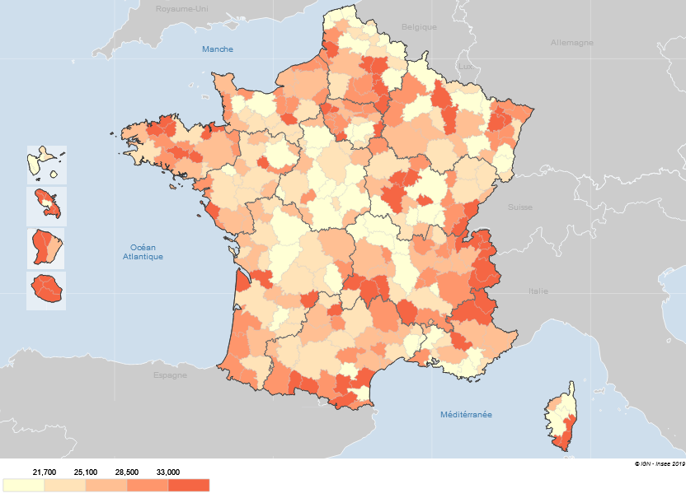
Zones d'emploi | Part des contractuels dans la fonction publique territoriale (en %)
0050 | 26.2
0051 | 22.8
0052 | 25.3
0053 | 28.0
0054 | 23.3
0055 | 32.2
0056 | 30.4
0057 | 22.6
0059 | 19.9
0060 | 20.8
0061 | 24.2
0101 | 15.6
0102 | 12.7
0103 | 19.2
0106 | 22.2
0201 | 18.1
0202 | 36.0
0203 | 44.0
0204 | 37.9
0205 | 33.0
0206 | 43.8
0301 | 25.9
0302 | 34.8
0303 | 40.1
0401 | 75.5
0402 | 36.2
0403 | 70.3
0404 | 54.8
1101 | 26.5
1102 | 28.8
1103 | 26.3
1104 | 28.8
1105 | 18.2
1106 | 23.7
1107 | 22.1
1108 | 33.2
1109 | 29.5
1110 | 33.0
1111 | 35.5
1112 | 30.7
1113 | 32.6
1114 | 40.3
1115 | 19.8
1116 | 30.2
1117 | 22.4
1118 | 29.4
1119 | 26.4
2101 | 19.1
2102 | 25.6
2103 | 20.7
2104 | 30.6
2105 | 30.4
2106 | 24.0
2107 | 27.5
2201 | 34.6
2202 | 33.8
2203 | 24.9
2204 | 17.8
2205 | 36.5
2206 | 37.0
2207 | 21.8
2208 | 30.8
2209 | 37.9
2210 | 27.9
2211 | 36.8
2301 | 30.3
2302 | 23.5
2303 | 25.8
2304 | 28.8
2305 | 31.1
2306 | 26.0
2307 | 27.1
2401 | 16.9
2402 | 25.6
2403 | 19.6
2404 | 19.7
2405 | 19.7
2406 | 26.8
2407 | 26.1
2408 | 22.7
2409 | 18.7
2410 | 20.7
2411 | 29.3
2412 | 23.0
2413 | 20.3
2414 | 16.3
2415 | 26.9
2416 | 15.7
2417 | 25.5
2418 | 22.1
2419 | 23.6
2501 | 32.1
2502 | 21.7
2503 | 31.7
2504 | 29.0
2505 | 23.6
2506 | 26.2
2507 | 27.7
2508 | 31.0
2509 | 30.2
2510 | 21.2
2511 | 23.9
2512 | 22.2
2513 | 34.3
2601 | 37.8
2602 | 32.5
2603 | 20.0
2604 | 41.1
2605 | 38.1
2606 | 19.7
2607 | 28.5
2608 | 19.8
2609 | 21.0
2610 | 18.3
2611 | 23.8
2612 | 22.5
2613 | 34.1
2614 | 28.6
3110 | 23.0
3111 | 19.9
3112 | 20.9
3113 | 19.6
3114 | 22.7
3115 | 21.1
3116 | 22.1
3117 | 18.8
3121 | 16.1
3122 | 24.4
3123 | 22.8
3124 | 26.0
3125 | 18.0
3126 | 18.2
3127 | 29.7
4101 | 24.7
4102 | 20.9
4103 | 25.1
4104 | 23.6
4105 | 43.3
4106 | 34.0
4107 | 21.4
4108 | 20.0
4109 | 36.5
4110 | 30.5
4111 | 22.3
4112 | 19.9
4113 | 26.7
4114 | 29.3
4115 | 28.1
4201 | 29.4
4202 | 28.6
4203 | 39.1
4204 | 29.6
4205 | 21.8
4206 | 28.6
4207 | 20.6
4208 | 19.9
4209 | 21.8
4301 | 23.4
4302 | 21.9
4303 | 26.9
4304 | 39.4
4305 | 29.6
4306 | 28.7
4307 | 43.0
4308 | 30.5
4309 | 23.6
5201 | 24.2
5202 | 21.6
5203 | 23.0
5204 | 30.2
5205 | 24.3
5206 | 24.8
5207 | 28.1
5208 | 26.0
5209 | 23.0
5210 | 26.8
5211 | 27.1
5212 | 30.2
5213 | 20.2
5214 | 34.5
5215 | 33.4
5216 | 28.1
5217 | 25.8
5218 | 25.2
5219 | 30.8
5301 | 34.7
5302 | 35.2
5303 | 34.1
5304 | 31.0
5305 | 24.1
5306 | 27.6
5307 | 32.7
5308 | 35.6
5309 | 25.1
5310 | 28.7
5311 | 23.0
5312 | 25.3
5313 | 35.9
5314 | 28.8
5315 | 31.8
5316 | 33.1
5317 | 33.0
5318 | 27.6
5401 | 23.1
5402 | 27.8
5403 | 20.5
5404 | 36.6
5405 | 21.7
5406 | 26.8
5407 | 26.9
5408 | 23.3
5409 | 26.1
5410 | 22.6
5411 | 27.4
5412 | 26.5
5413 | 19.7
7201 | 26.2
7202 | 24.7
7203 | 36.2
7204 | 22.6
7205 | 28.0
7206 | 43.8
7207 | 32.5
7208 | 28.7
7209 | 22.4
7210 | 21.6
7211 | 22.9
7212 | 30.3
7213 | 28.8
7214 | 22.0
7301 | 32.2
7302 | 35.5
7303 | 26.1
7304 | 24.3
7305 | 32.8
7306 | 36.5
7307 | 23.7
7308 | 26.4
7309 | 34.9
7310 | 29.5
7311 | 22.6
7312 | 32.0
7313 | 25.6
7401 | 18.2
7402 | 30.3
7403 | 26.0
7404 | 23.7
8201 | 32.8
8202 | 22.0
8203 | 29.8
8204 | 29.1
8205 | 40.8
8206 | 30.9
8207 | 17.8
8208 | 24.9
8209 | 27.8
8210 | 30.4
8211 | 29.4
8212 | 19.7
8213 | 28.8
8214 | 26.1
8215 | 41.9
8216 | 27.2
8217 | 43.1
8218 | 26.7
8219 | 35.9
8220 | 39.5
8221 | 41.0
8222 | 36.1
8301 | 19.6
8302 | 18.4
8303 | 21.2
8304 | 22.5
8305 | 39.1
8306 | 39.1
8307 | 33.9
8308 | 23.2
8309 | 25.2
8310 | 28.2
8311 | 25.9
8312 | 29.1
9101 | 21.5
9102 | 47.3
9103 | 38.9
9104 | 25.5
9105 | 22.3
9106 | 15.2
9107 | 26.9
9108 | 26.2
9109 | 30.1
9110 | 25.2
9111 | 23.2
9112 | 25.9
9113 | 30.4
9114 | 31.3
9115 | 20.5
9116 | 39.8
9301 | 25.7
9302 | 34.0
9303 | 53.4
9304 | 38.7
9305 | 28.2
9306 | 26.7
9307 | 27.0
9308 | 25.3
9309 | 30.4
9310 | 17.0
9311 | 19.3
9312 | 23.4
9313 | 19.0
9314 | 24.7
9315 | 20.5
9316 | 24.5
9317 | 26.9
9401 | 18.7
9402 | 33.5
9403 | 34.4
9404 | 17.0
9405 | 28.4
9406 | 19.4
9407 | 44.3

Source : Siasp, Insee –Traitement DGAFP – Dessi
Champ : Emplois principaux, agents civils, situés en métropole et DOM (hors Mayotte), hors COM et étranger. Hors bénéficiaires de contrats aidés.

Figure D1-10
Figure D1-10 : Evolution de la part des contractuels (en effectifs physiques) dans l’emploi public civil entre 2011 et 2017 (en point de %)

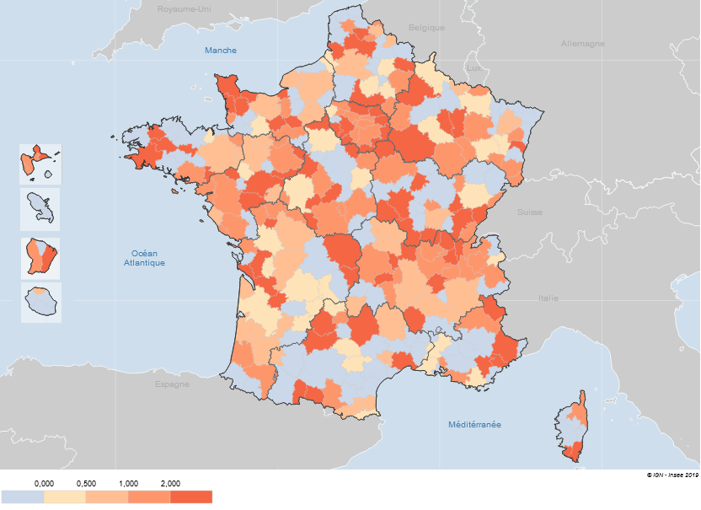
Zones d'emploi | Evolution de la part de contractuels entre 2011 et 2017 (en %)
0050 | 0.7
0051 | 1.7
0052 | -1.7
0053 | 3.2
0054 | -1.7
0055 | 0.2
0056 | 2.1
0057 | 0.3
0059 | 0.5
0060 | 0.9
0061 | -0.1
0101 | 1.2
0102 | 1.9
0103 | -0.8
0106 | 2.0
0201 | -5.3
0202 | -5.3
0203 | -4.1
0204 | -1.3
0205 | -1.4
0206 | -0.4
0301 | 4.9
0302 | -0.6
0303 | 1.1
0401 | -3.0
0402 | 0.5
0403 | -1.0
0404 | -8.5
1101 | 1.4
1102 | 1.4
1103 | 2.6
1104 | 2.9
1105 | 1.1
1106 | 6.9
1107 | 2.2
1108 | 3.8
1109 | -1.4
1110 | 0.4
1111 | 1.6
1112 | 3.1
1113 | -1.4
1114 | 3.9
1115 | 1.5
1116 | 2.7
1117 | 1.1
1118 | 1.1
1119 | 1.1
2101 | 0.3
2102 | 2.1
2103 | -0.8
2104 | 1.1
2105 | 3.8
2106 | 1.3
2107 | 0.2
2201 | 1.3
2202 | -0.6
2203 | 2.0
2204 | 1.7
2205 | 0.4
2206 | 0.4
2207 | -1.1
2208 | 0.2
2209 | 2.4
2210 | 0.5
2211 | -0.3
2301 | -3.3
2302 | 0.6
2303 | -5.6
2304 | 0.0
2305 | -1.9
2306 | 0.8
2307 | 0.8
2401 | 1.8
2402 | -0.6
2403 | -4.6
2404 | 0.3
2405 | -0.8
2406 | 4.4
2407 | 3.1
2408 | 1.3
2409 | 1.9
2410 | 1.3
2411 | 4.6
2412 | 0.1
2413 | 1.7
2414 | 2.8
2415 | 2.6
2416 | 0.1
2417 | 1.3
2418 | -0.2
2419 | 2.9
2501 | 3.6
2502 | 0.8
2503 | 2.3
2504 | 1.9
2505 | -2.0
2506 | -0.5
2507 | 2.7
2508 | 3.6
2509 | 1.9
2510 | 2.4
2511 | 2.1
2512 | 0.3
2513 | 4.3
2601 | 1.6
2602 | -1.8
2603 | -0.1
2604 | 3.3
2605 | 4.1
2606 | 3.3
2607 | -1.2
2608 | 0.6
2609 | -2.9
2610 | -0.6
2611 | 2.1
2612 | 2.0
2613 | -0.4
2614 | 2.8
3110 | 1.8
3111 | 0.8
3112 | -1.0
3113 | -2.2
3114 | -0.6
3115 | 0.8
3116 | -0.2
3117 | -0.2
3121 | 4.1
3122 | 1.7
3123 | 2.8
3124 | 1.8
3125 | -0.7
3126 | -0.1
3127 | -1.7
4101 | 0.5
4102 | -3.9
4103 | 1.1
4104 | 2.3
4105 | 3.3
4106 | -0.8
4107 | 0.1
4108 | -0.8
4109 | 1.0
4110 | -1.5
4111 | 1.5
4112 | 0.2
4113 | 1.3
4114 | 0.3
4115 | 1.6
4201 | -1.7
4202 | 1.3
4203 | 0.8
4204 | 2.9
4205 | -1.4
4206 | -1.3
4207 | -0.1
4208 | 1.6
4209 | 1.4
4301 | 0.4
4302 | -1.2
4303 | 1.6
4304 | 4.6
4305 | 3.4
4306 | 2.0
4307 | 1.8
4308 | 1.0
4309 | -0.3
5201 | -0.6
5202 | 2.2
5203 | 1.6
5204 | 1.6
5205 | 2.3
5206 | 2.7
5207 | 0.5
5208 | 0.5
5209 | 0.6
5210 | 0.9
5211 | 4.8
5212 | 2.7
5213 | 1.5
5214 | -0.1
5215 | 0.6
5216 | -1.7
5217 | 0.0
5218 | 1.6
5219 | 1.7
5301 | 0.1
5302 | -2.2
5303 | -0.9
5304 | 5.5
5305 | -0.3
5306 | -0.6
5307 | 2.0
5308 | 2.4
5309 | 2.4
5310 | 1.6
5311 | 2.5
5312 | 0.9
5313 | -0.5
5314 | 0.7
5315 | -1.0
5316 | -1.3
5317 | -0.6
5318 | 1.3
5401 | 1.2
5402 | 1.7
5403 | 0.7
5404 | 4.2
5405 | 0.4
5406 | 2.7
5407 | 2.1
5408 | -0.4
5409 | 1.6
5410 | 0.2
5411 | 5.3
5412 | 1.6
5413 | 0.7
7201 | -1.4
7202 | 0.5
7203 | 0.1
7204 | 0.4
7205 | 3.4
7206 | 0.6
7207 | 0.8
7208 | 1.3
7209 | -4.3
7210 | 0.9
7211 | 0.2
7212 | -0.6
7213 | -2.0
7214 | 1.1
7301 | 1.6
7302 | 2.4
7303 | -2.7
7304 | 2.8
7305 | -0.5
7306 | 3.5
7307 | -0.9
7308 | 2.6
7309 | 1.5
7310 | -2.1
7311 | 0.5
7312 | 0.5
7313 | 2.3
7401 | -0.8
7402 | 2.7
7403 | 2.1
7404 | 0.0
8201 | 2.2
8202 | 2.1
8203 | 3.8
8204 | 0.7
8205 | 2.8
8206 | -0.4
8207 | -2.5
8208 | 0.9
8209 | 1.4
8210 | 0.6
8211 | 2.6
8212 | 2.6
8213 | 1.4
8214 | 1.4
8215 | 1.2
8216 | 1.2
8217 | -5.0
8218 | 1.3
8219 | 1.9
8220 | -2.2
8221 | 0.1
8222 | -1.9
8301 | -0.2
8302 | 0.5
8303 | 0.5
8304 | 0.7
8305 | -2.0
8306 | -1.2
8307 | 1.2
8308 | 0.7
8309 | 1.6
8310 | 1.3
8311 | 2.5
8312 | 4.8
9101 | -0.3
9102 | -1.5
9103 | -2.6
9104 | -2.4
9105 | -0.5
9106 | -0.3
9107 | -0.5
9108 | -0.2
9109 | 0.6
9110 | -0.6
9111 | 2.0
9112 | -5.5
9113 | 0.5
9114 | 0.4
9115 | 0.9
9116 | 1.0
9301 | -1.0
9302 | -0.8
9303 | 7.5
9304 | 1.9
9305 | 2.4
9306 | -0.3
9307 | 2.2
9308 | -0.9
9309 | 0.3
9310 | 1.4
9311 | -0.7
9312 | 1.4
9313 | 3.7
9314 | -0.1
9315 | 0.2
9316 | -0.8
9317 | -0.1
9401 | -0.2
9402 | 4.1
9403 | 3.0
9404 | 1.3
9405 | -3.7
9406 | -3.8
9407 | -0.9

Source : Siasp, Insee –Traitement DGAFP – Dessi
Champ : Emplois principaux, agents civils, situés en métropole et DOM (hors Mayotte), hors COM et étranger. Hors bénéficiaires de contrats aidés.

